상품제안서
가디언 저소음 레인보우 무드등 야옹이가습기 300ml+전용필터 5개 | 상품코드: S43981

 |  |  |  |  |  |  | 02-713-8555 | www.synergygift.co.kr
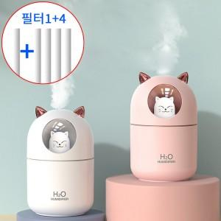

【상세/제작정보】

【인쇄/포장옵션】 | 레이저 / 포장지포장

【공급단가】 | 수량 | 50~ | 100~ | 300~ | 1,000~ | 3,000~
*VAT별도 | 핑크 | 5,850원 | 5,530원 | 5,260원 | 5,130원 | 5,040원
 | 화이트 | 5,850원 | 5,530원 | 5,260원 | 5,130원 | 5,040원

【상품 URL】 | https://www.synergygift.co.kr:443/src/goods_detail.php?gdno=43981

